Sheet1
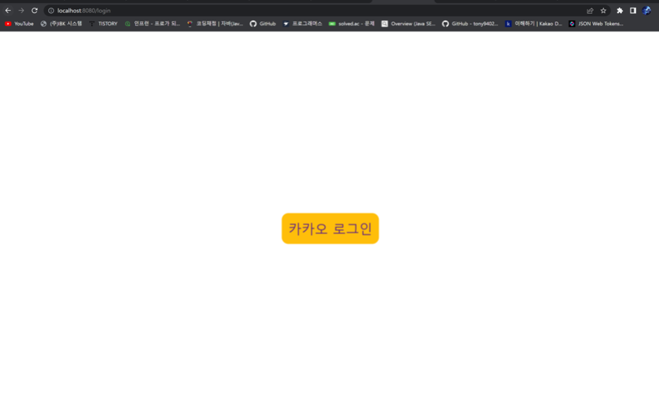
1. 카카오 로그인 요청 페이지(/login) | 코드
 | (1) loginForm.html 호출

 | (2) 버튼에 카카오톡 서버에 로그인을 요청하는 하이퍼링크 설정

 | request parameter
 | 1) client_id = REST API키
 | 2) redirect_uri = 내 어플리케이션 콜백 URI
 | response parameter
 | 1) response_type = code
 | (3) Postman url 호출 결과 ( loginForm.html 호출)
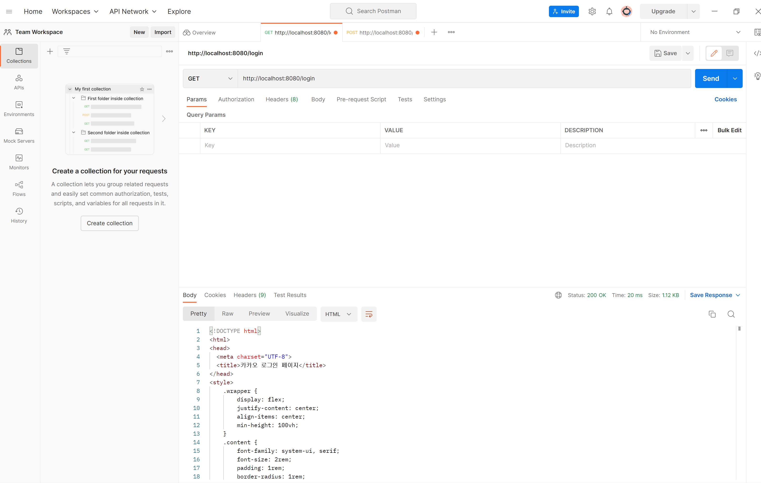

1-1. 로그인 페이지 호출
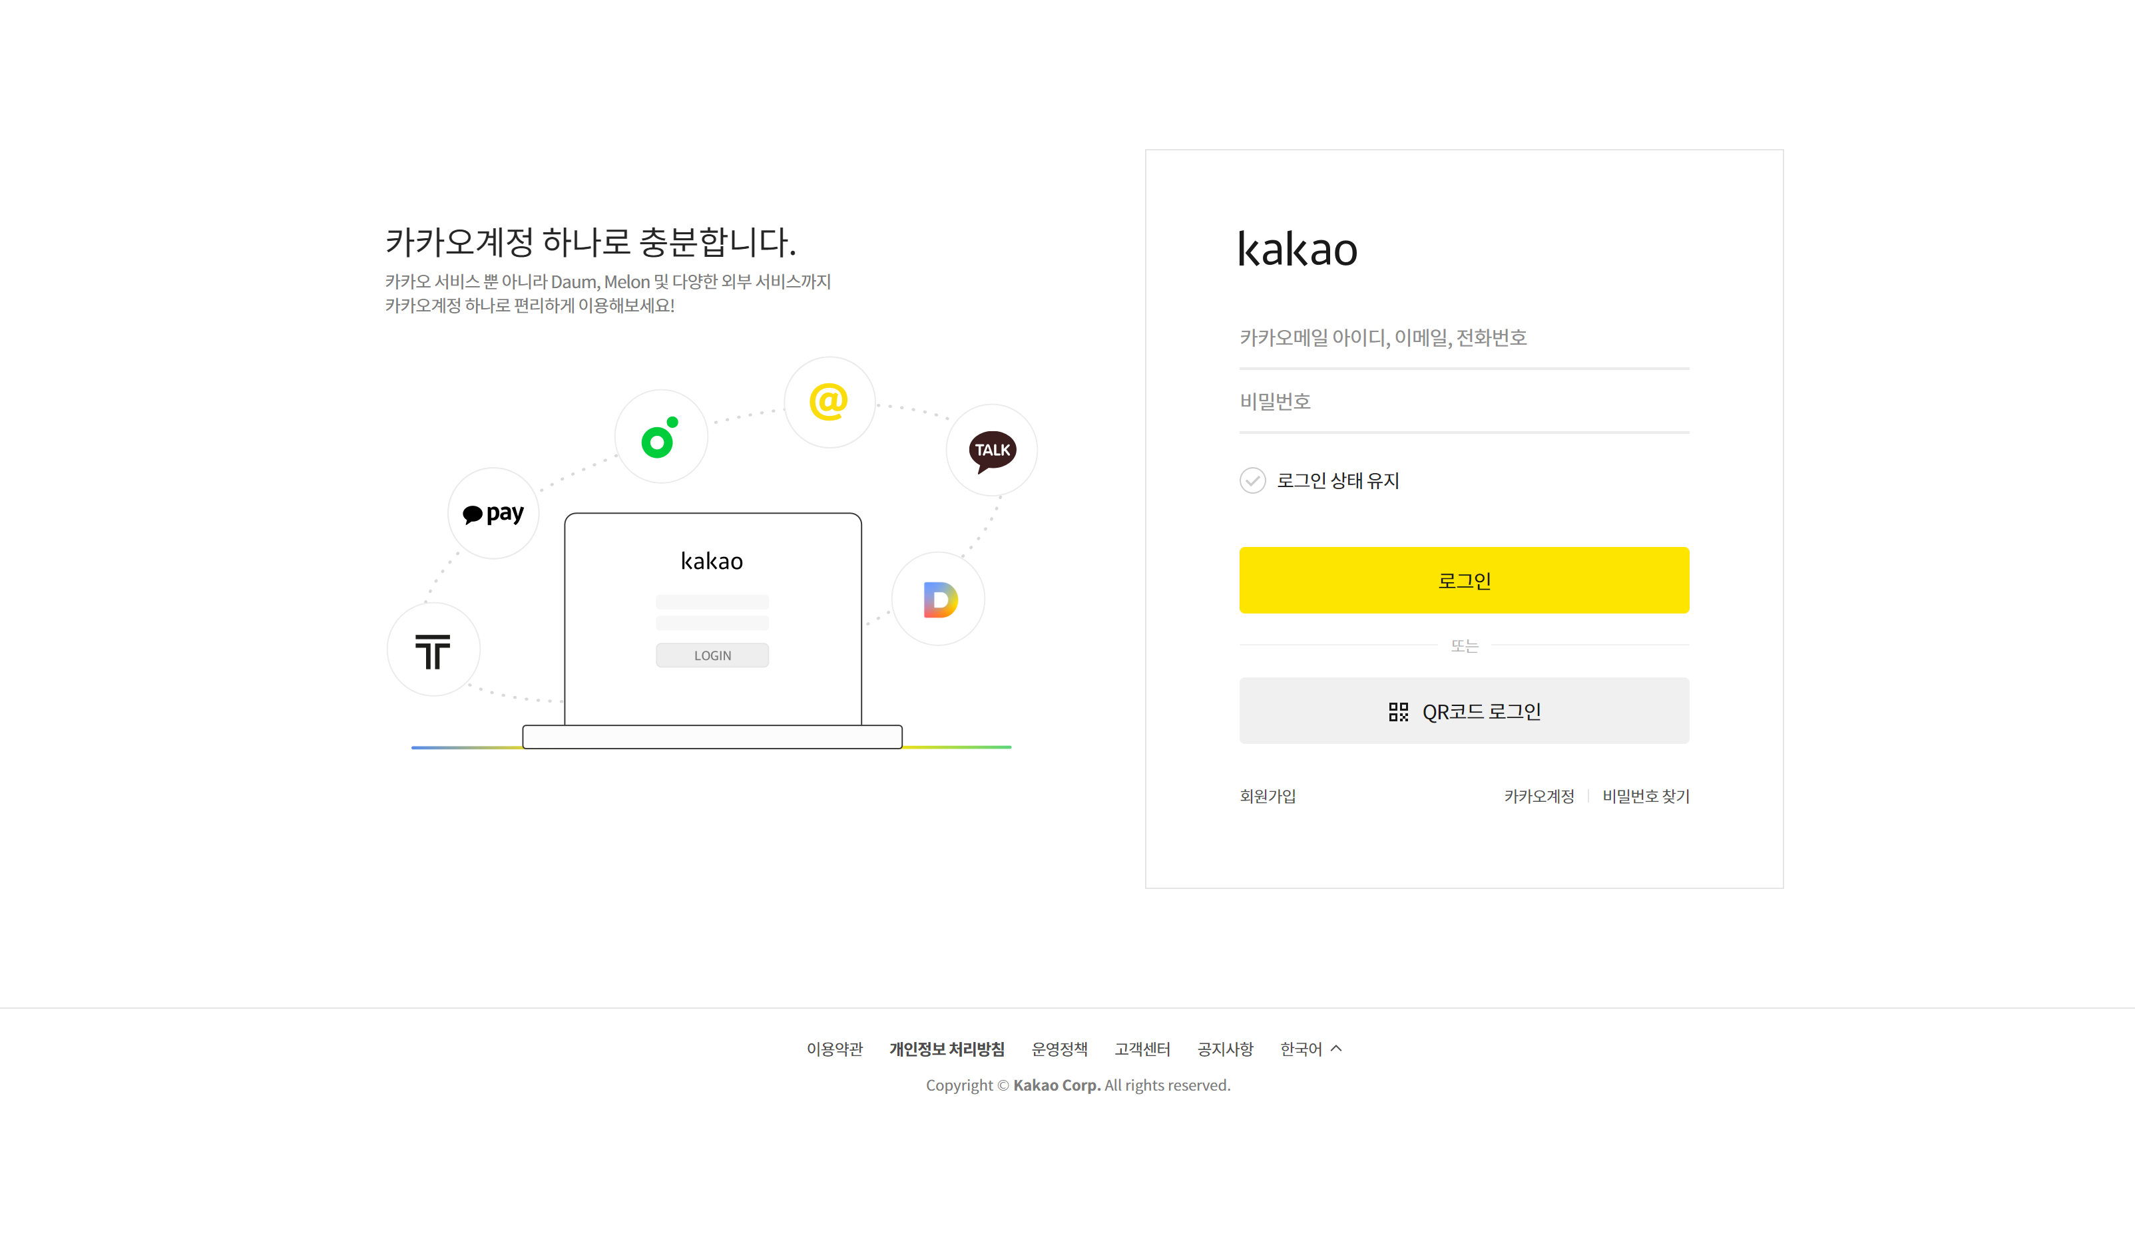

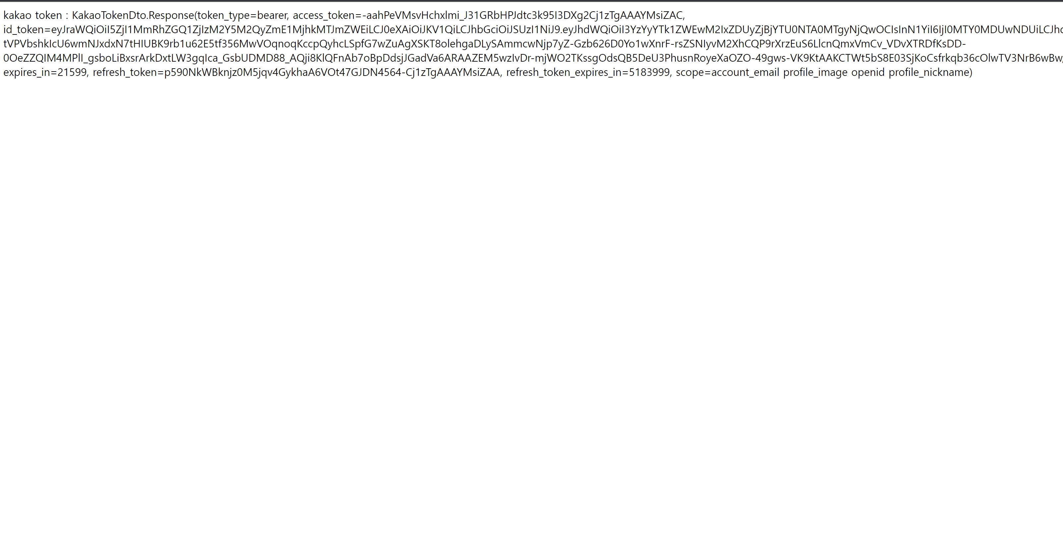
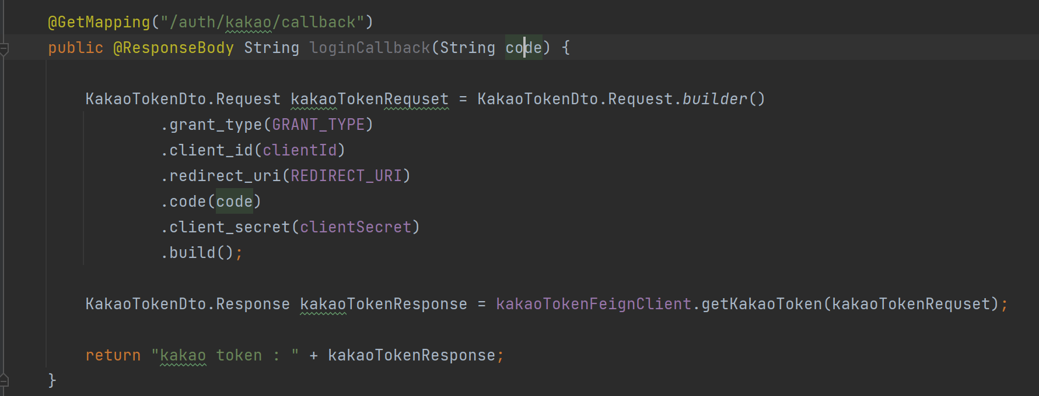
2. 로그인 성공 및 리다이렉트URI 서비스 호출 및 토큰 요청 | 코드
 | (1) 리다이렉트URL 서비스 호출

 | 토큰 받기를 위한 request parameter 설정
 | 1) GRANT_TYPE = authorization_code
 | 2) clientId = 내 어플리케이션 REST API키 값
 | 3) REDIRECT_URL = 로그인 사용시 등록한 리다이렉트URL 주소
 | 4) code = 로그인 성공시 인가 결과 코드
 | 5) clientSecret = 토큰 발급시 보안에 필요한 값으로 발급받은 키 값
 | (2) FeignClient 호출하여 토큰 값 response

2-1. id_token의 JWT 해시값 정보 확인(Open ID Connect = true)
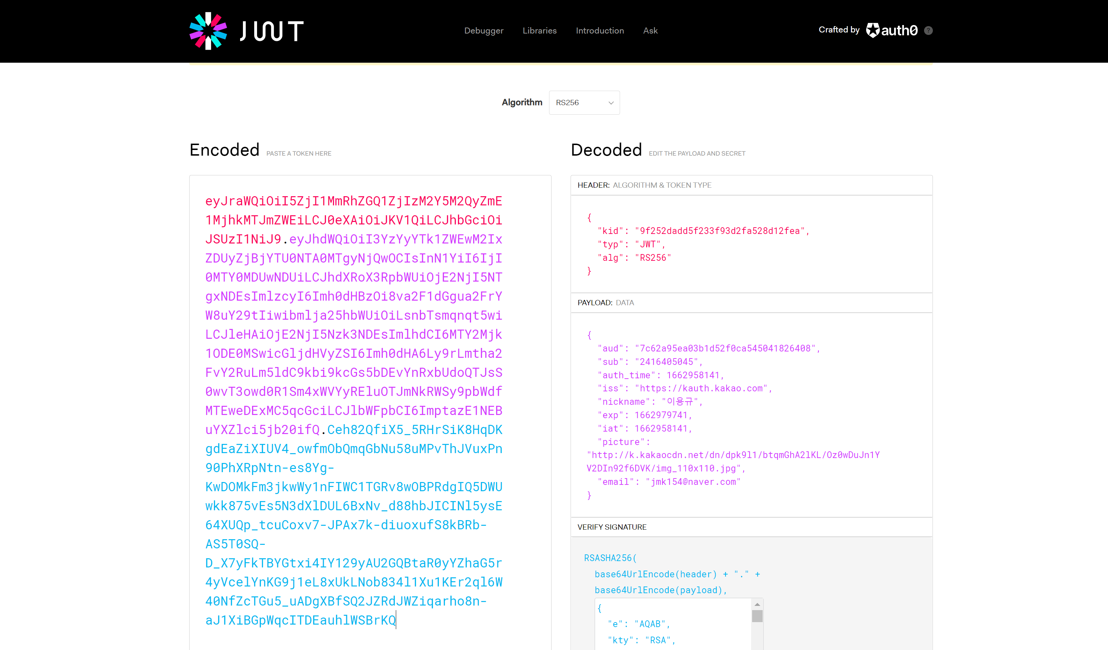

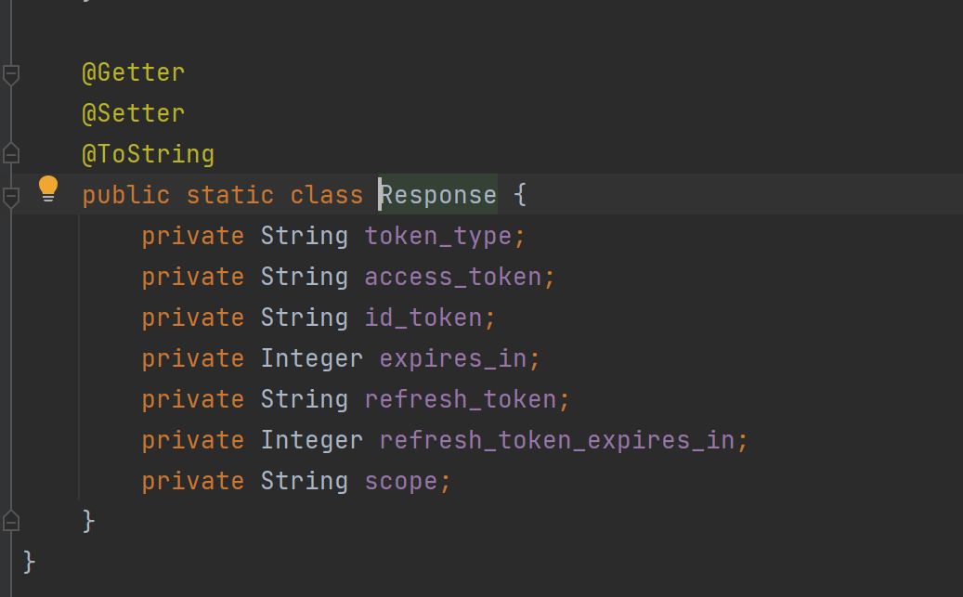

 | 1) https://kauth.kakao.com/oauth/token 토큰 요청 URL 호출

